상품제안서
면100(17수) 스탠다드 반팔 티셔츠 (아동~성인) | 상품코드: S27534

 |  |  |  |  |  |  | 02-713-8555 | www.synergygift.co.kr
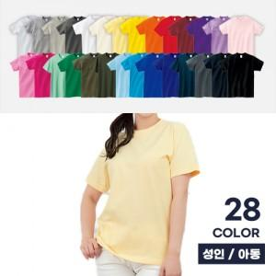

【상세/제작정보】

【인쇄/포장옵션】 | 실크 / 벌크포장

【공급단가】 | 수량 | 50~ | 100~ | 500~ | 1,000~ | 2,000~
*VAT별도 | 110~160 | 9,750원 | 9,220원 | 8,770원 | 8,550원 | 8,400원
 | S~XL | 10,400원 | 9,840원 | 9,360원 | 9,120원 | 8,960원
 | 2XL~3XL | 11,050원 | 10,450원 | 9,940원 | 9,690원 | 9,520원

【상품 URL】 | https://www.synergygift.co.kr:443/src/goods_detail.php?gdno=27534

